Дефекты
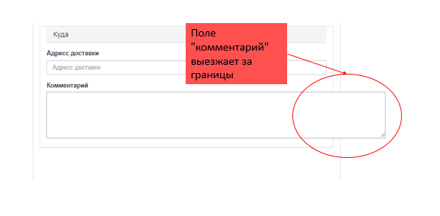
№ | Название дефекта * | Важность* | Описание дефекта* | Результат* | Ожидаемый результат* | Приложение | Примечание
1 | Переход на страницу История заказов: Приложение не находит страницу | Critical | Шаги по воспроизведению для страницы Меню: 1.Нажать кнопку История заказов. | При переходе страница оказывается не найденной | При переходе должна была отобразиться страница с историей покупок пользователя | 1 jpg | Данная страница является одной из важных частей прилложения
2 | Изменение информации: Покупка отрицательного количества товара на странице Меню | Critical | 1. Перейти на страницу меню 2. Поставить галочку добавить в заказ 3. В поле количество задать отрицательное значение | Стоимость заказа оказалась отрицательной, всё ещё можно оформить заказ, стоимость отрицательная. | Невозможность ввести отрицательные числа для покупки товаров | 2 - 3 jpg | Возможность введения отрицательного числа в строке количества является нарушением спецификации
3 | Страница оформление заказа: Изменение стоимости заказа: Не происход вычет компенсации товара | Major | 1. На странице меню заказать 2 шницеля 2. Нажать оформить заказ 3. Просмотреть результат операции по вычитанию компенсации от стоимоти заказа | Не отображается компенсация заказа, не происходит вычитание стоимости компенсации | Вычет стоимости компенсации от заказа. | 4 png | Способ обработки компенсации описан в спецификации, не происходит вообще никаких действий для компенсации заказа. REQEM-14
4 | Страница оформление заказа: Изменение заказа: Не присходит перерасчет суммы при удалении товара | Average | 1. Оформить в заказ 3 шницеля 2. Подтвердить оформление 3. Удалить из заказа шницели 4. Проверить изменение стоимости | Не происходит отмена заказа, а именно вычитание стоимости удаленных товаров | Вычет стоимости удаленных товаров | 5 jpg | Нарушен принцип вычисления стоимости заказа, пользователю прихзодится перезагружать страницу, но и это не всегда помогает REQEM-14
5 | Страница офрмления заказа: Вычитание компенсации: Вычитание статичной суммы в 30.000 при заказе на менью стоимость | Major | 1.Зайти на страницу меню 2. Заказать 1 Каша гречневая с пряной марковкай 3. Оформить заказ | Компенсация заказа меньще чем на 30.000 всегда компенсируется на 30.000 | Если стоимость заказа меньше 30.000, то компенсация должна равняться стоимости заказа, а не округляться | 6 jpg | Способ обработки компенсации описан в спецификации, не происходит вообще никаких действий для компенсации заказа. REQEM-14
6 | Страница оформления заказа: Поле для ввода комментариев: Стили таблицы записаны неверно | Average | 1. Перейти на страницу оформить заказ 2. Растянуть поле комментариев вверх и вправо | Поле комментариев растягивается во все стороны | Поле комментариев должно растягиваться только вниз | 7 png | Надо у разработчика интерфейса уточнять этот момент
7 | Страница Меню: Оформление заказа Заказ может оформиться если ни одно из полей не выбрано | Average | 1. Переходим на страницу Меню 2. Не выибираем ни одно из полей 3. Нажимаем оформить заказ | Заказ оформляется без выбранных товаров | Кнопка оформить должна быть неактивна | 8 png | нарушение спецификации REQEM-20

 |  |  | png 1 |  |  |  |  | png 4 | png 7
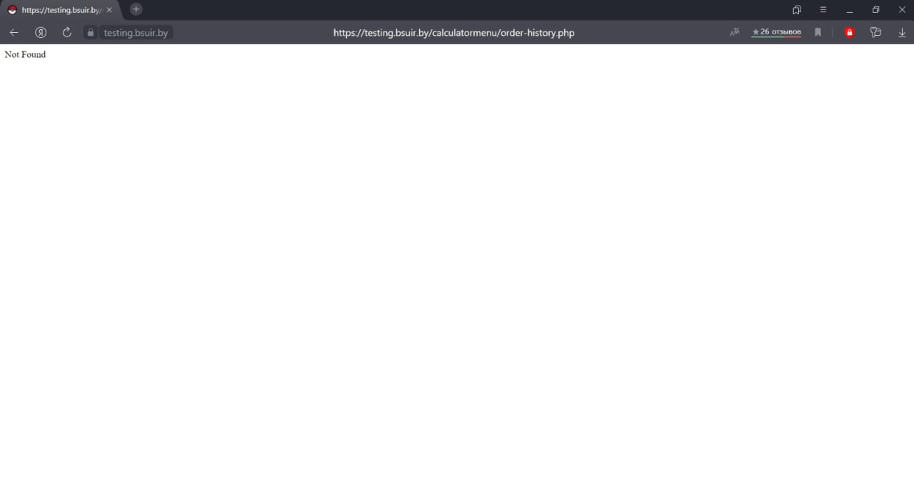
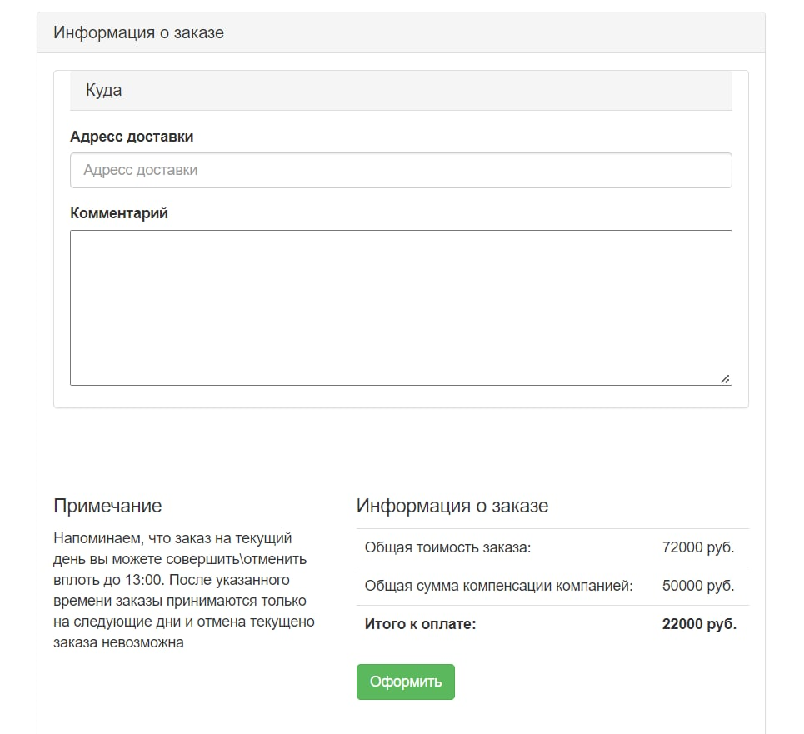
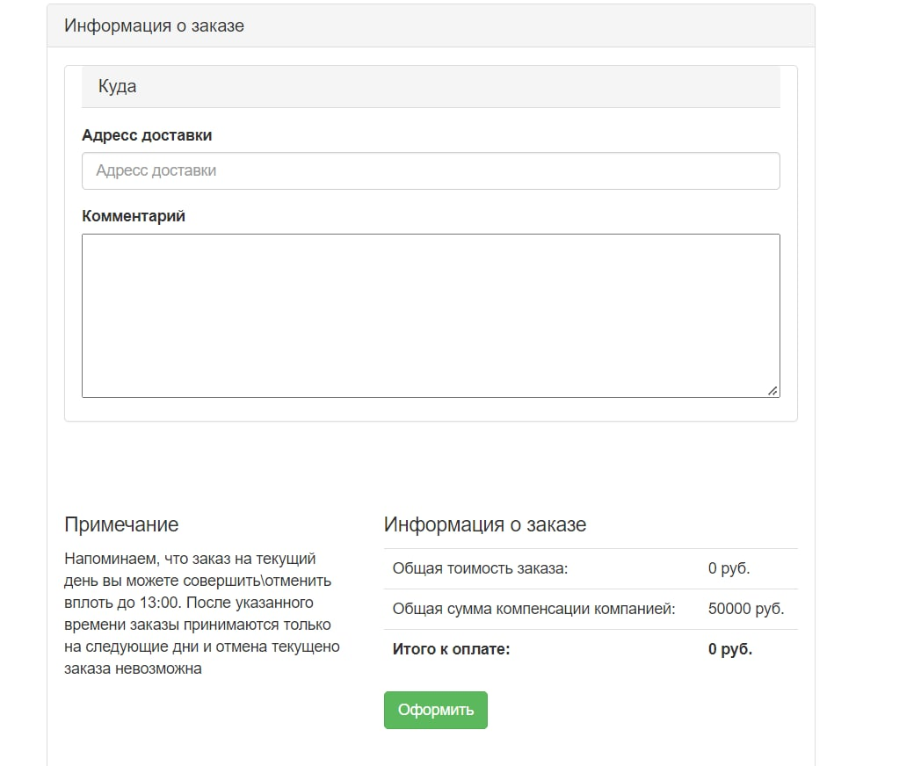

 |  |  | png 2
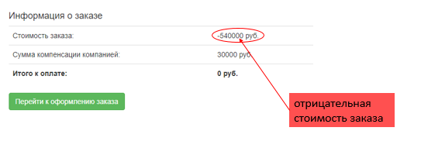

 |  |  | png 3
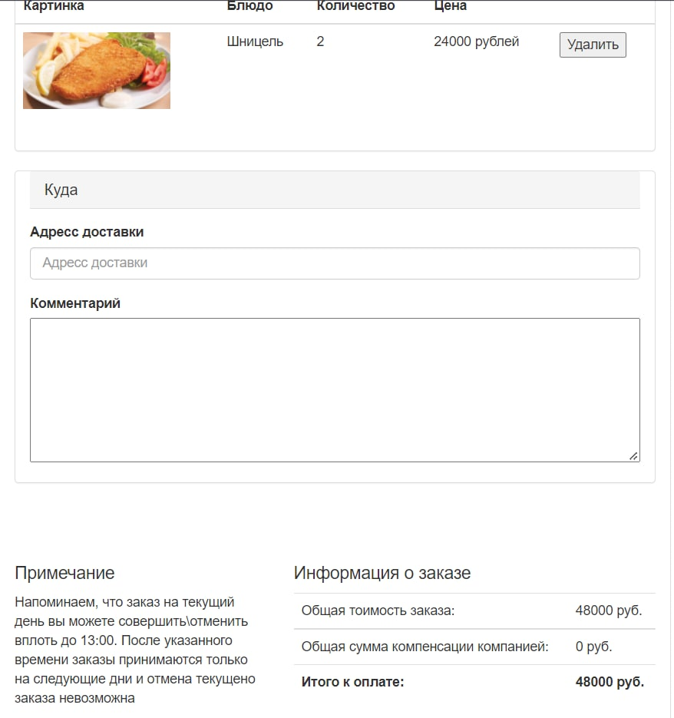

 |  |  |  |  |  |  |  | png 5
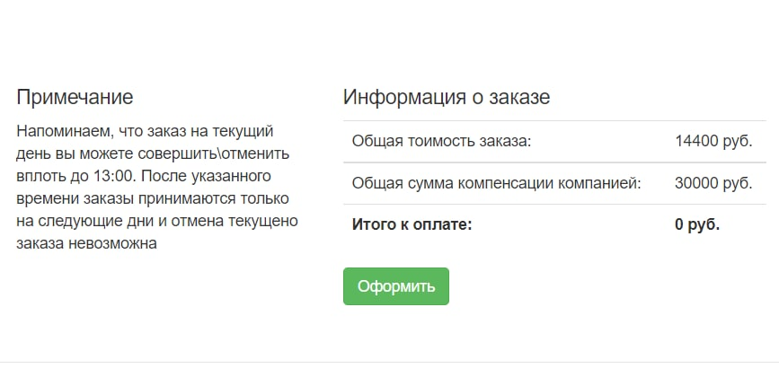

 |  |  |  |  |  |  |  | png 6

